Sheet1
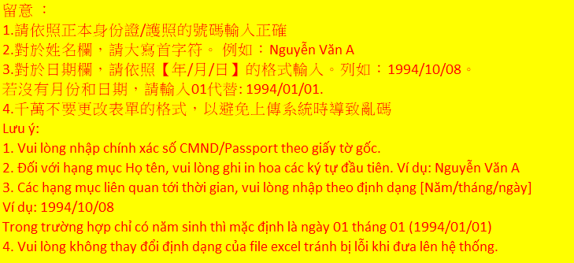
STT | HỌ TÊN 名姓 | SỐ CMND 身份證編號 | GIỚI TÍNH 性別 | NGÀY THÁNG NĂM SINH (Năm/tháng/ngày) 年出生日期 [年/月/日] | CHỨC VỤ 職務 | THỜI HẠN BẢO HIỂM (Năm/tháng/ngày) 保險期限 [年/月/日] | THỜI HẠN CHỨNG NHẬN AN TOÀN (Năm/tháng/ngày) 安全衛生證照期限 [年/月/日] | KHU VỰC THI CÔNG 施工區 | CHI CHÚ 備註 | SỐ ĐIỆN THOẠI
1 | Nguyễn Văn A | 881450140 | Nam | 2000-01-01 | Tài xế 司機 | 2022-02-01 | 2022-02-01 | Xưởng Bắc 北廠 | Vận hành cẩu 開吊車 | 0123456789

